MATRIZ EVALUACIÓN TAREA
CURSO VIRTUAL: GESTIÓN DE RIESGOS EN LA CADENA DE SUMINSTRO
Demostremos habilidades Mod 2
VALORACIÓN |  |  | Alta |  | Media |  | Baja
 |  |  | 7-10 puntos | Realimentación | 4-6 puntos | Realimentación | 0-3 puntos | Realimentación
PROCESO DE GESTIÓN DEL RIESGO | ESTABLECIMIENTO DEL CONTEXTO |  | EL PARTICIPANTE IDENTIFICA ELEMENTOS DEL CONTEXTO INTERNO COMO: • El gobierno, estructura de la organización, funciones y responsabilidades. • Cultura de la organización y sus procesos. • Políticas, objetivos y estrategias implementadas para lograrlos. • Factores productivos. • Relaciones con las partes involucradas internas, sus percepciones y valores. • Sistemas de información, flujos de información y procesos de toma de decisiones formales e informales. • Normas, directrices y modelos adoptados por la organización. • Forma y extensión de las relaciones contractuales. | ¡Excelente! Usted ha identificado los elementos que deben considerarse en el establecimiento del contexto interno, en la Gestión del Riesgo de la Cadena de Suministro. Felicitaciones. | EL PARTICIPANTE IDENTIFICA ALGUNOS DE LOS ELEMENTOS DEL CONTEXTO INTERNO COMO: • Estructura de la organización. • Procesos. • Sistemas de información en la toma de decisiones formales e informales. • Forma y extensión de las relaciones contractuales. | ¡Muy bien! Recuerde que en el establecimiento del contexto interno, deben considerarse los siguientes elementos: • El gobierno, estructura de la organización, funciones y responsabilidades. • Cultura de la organización y sus procesos. • Políticas, objetivos y estrategias implementadas para lograrlos. • Factores productivos. • Relaciones con las partes involucradas internas, sus percepciones y valores. • Sistemas de información, flujos de información y procesos de toma de decisiones formales e informales. • Normas, directrices y modelos adoptados por la organización. • Forma y extensión de las relaciones contractuales. | EL PARTICIPANTE NO IDENTIFICA LOS ELEMENTOS DEL CONTEXTO INTERNO o RELACIONA ELEMENTOS QUE NO PERTENECEN A ESTE CONTEXTO. | Recuerde que en el contexto interno se deben considerar elementos como: • El gobierno, estructura de la organización, funciones y responsabilidades. • Cultura de la organización y sus procesos. • Políticas, objetivos y estrategias implementadas para lograrlos. • Factores productivos. • Relaciones con las partes involucradas internas, sus percepciones y valores. • Sistemas de información, flujos de información y procesos de toma de decisiones formales e informales. • Normas, directrices y modelos adoptados por la organización. • Forma y extensión de las relaciones contractuales.
 |  |  | EL PARTICIPANTE IDENTIFICA ELEMENTOS DEL CONTEXTO EXTERNO COMO: • Partes interesadas/involucradas externas. • Requisitos legales y reglamentarios. • Ambiente social, cultural y político. • Ambiente financiero, económico, natural y competitivo. • Contexto internacional, nacional, regional y local. • Factores tecnológicos. • Impulsores clave o detonantes de los riesgos en las actividades de la empresa. • Tendencias que tienen impacto en los objetivos de la organización. • Relaciones con las partes involucradas externas, sus percepciones y valores. | ¡Excelente! Usted ha identificado los elementos que deben considerarse en el establecimiento del contexto externo, en la Gestión del Riesgo de la Cadena de Suministro. Felicitaciones. | EL PARTICIPANTE IDENTIFICA ALGUNOS ELEMENTOS DEL CONTEXTO EXTERNO COMO: • Partes interesadas/involucradas externas. • Requisitos legales y reglamentarios. • Ambiente financiero, económico, natural y competitivo. • Contexto internacional, nacional, regional y local. | ¡Muy bien! Recuerde que en el establecimiento del contexto externo, deben considerarse los siguientes elementos: • Partes interesadas/involucradas externas. • Requisitos legales y reglamentarios. • Ambiente social, cultural y político. • Ambiente financiero, económico, natural y competitivo. • Contexto internacional, nacional, regional y local. • Factores tecnológicos. • Impulsores clave o detonantes de los riesgos en las actividades de la empresa. • Tendencias que tienen impacto en los objetivos de la organización. • Relaciones con las partes involucradas externas, sus percepciones y valores. | EL PARTICIPANTE NO IDENTIFICA LOS ELEMENTOS ESTRATÉGICOS DEL CONTEXTO EXTERNO o RELACIONA ELEMENTOS QUE NO PERTENECEN A ESTE CONTEXTO. | Recuerde que en el contexto externo se deben considerar elementos como: • Partes interesadas/involucradas externas. • Requisitos legales y reglamentarios. • Ambiente social, cultural y político. • Ambiente financiero, económico, natural y competitivo. • Contexto internacional, nacional, regional y local. • Factores tecnológicos. • Impulsores clave o detonantes de los riesgos en las actividades de la empresa. • Tendencias que tienen impacto en los objetivos de la organización. • Relaciones con las partes involucradas externas, sus percepciones y valores.
 | EVALUACIÓN DE RIESGOS | Identificación | EL PARTICIPANTE PRESENTA EVIDENCIA DEL PROCEDIMIENTO PARA IDENTIFICAR LOS RIESGOS DE LA CADENA DE SUMINISTRO: 1. Define el proceso general de la cadena de suministro. 2. Divide el proceso en grupos de operaciones relacionadas. 3. Considera sistemáticamente los detalles de cada operación. 4. Identifica el riesgo en cada operación y resaltar sus principales características. 5. Describe en un registro los riesgos más significativos. | ¡Excelente! Usted ha seguido paso a paso el procedimiento recomendado para identificar los riesgos de la cadena de suministro. Felicitaciones. | EL PARTICIPANTE SIGUE ALGUNOS DE LOS PASOS DEL PROCEDIMIENTO PARA IDENTIFICAR LOS RIESGOS. | ¡Muy bien! Recuerde que el procedimiento recomendado para identificar los riesgos de la cadena de suministro son: 1. Definir el proceso general de la cadena de suministro. 2. Dividir el proceso en grupos de operaciones relacionadas. 3. Considerar sistemáticamente los detalles de cada operación. 4. Identificar el riesgo en cada operación y resaltar sus principales características. 5. Describir en un registro los riesgos más significativos. | EL PARTICIPANTE NO EVIDENCIA EL PROCEDIMIENTO PARA IDENTIFICAR LOS RIESGOS Y PRESENTA: • Una lista o registro los riesgos para sólo uno de los actores de la cadena de suministro. • Una lista o registro los riesgos para una de las operaciones de la cadena de suministro. | Recuerde que las actividades recomendadas para identificar los riesgos de la cadena de suministro son: 1. Definir el proceso general de la cadena de suministro. 2. Dividir el proceso en grupos de operaciones relacionadas. 3. Considerar sistemáticamente los detalles de cada operación. 4. Identificar el riesgo en cada operación y resaltar sus principales características. 5. Describir en un registro los riesgos más significativos.
 |  | Análisis | 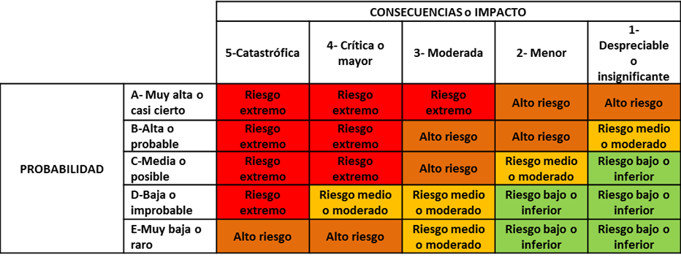 EL PARTICIPANTE PRESENTA EVIDENCIA DEL ANÁLISIS DE PROBABILIDAD E IMPACTO DE LOS RIESGOS IDENTIFICADOS: • Empleando matrices de probabilidad – impacto. • Definiendo criterios de probabilidad e impacto, cualitativos o cuantitativos. | ¡Excelente! Usted ha realizado un análisis de los riesgos de la cadena de suministro, empleando las herramientas recomendadas y las escalas de probabilidad e impacto definidas por las normas ISO 31000 y NTC NTC 5254. Felicitaciones. | EL PARTICIPANTE PRESENTA EVIDENCIA DEL ANÁLISIS DE PROBABILIDAD E IMPACTO DE LOS RIESGOS IDENTIFICADOS SIN: • Definir los criterios de probabilidad e impacto. | ¡Muy bien! Recuerde que el propósito del análisis de riesgos en la cadena de suministro es obtener los criterios de probabilidad y consecuencia para los riesgos identificados. | EL PARTICIPANTE NO PRESENTA EVIDENCIA DEL ANÁLISIS DE PROBABILIDAD E IMPACTO DE LOS RIESGOS IDENTIFICADOS. | Recuerde que el análisis requiere la definición de criterios de probabilidad y consecuencia para los riesgos identificados.
 |  | Evaluación | EL PARTICIPANTE PRESENTA EVIDENCIA DEL PROCEDIMIENTO PARA EVALUAR LOS RIESGOS: 1. Compara los criterios preestablecidos para obtener los niveles estimados de riesgos. 2. Ordena los riesgos. 3. Prioriza los riesgos de acuerdo a su importancia. 4. Determina las prioridades de la gestión. | ¡Excelente! Usted ha seguido paso a paso el procedimiento recomendado para evaluar los riesgos de la cadena de suministro. Felicitaciones. | EL PARTICIPANTE SIGUE ALGUNOS DE LOS PASOS DEL PROCEDIMIENTO PARA EVALUAR LOS RIESGOS. | ¡Muy bien! Recuerde que el procedimiento recomendado para evaluar los riesgos de la cadena de suministro son: 1. Comparar los criterios preestablecidos para obtener los niveles estimados de riesgos. 2. Ordenar los riesgos. 3. Priorizar los riesgos de acuerdo a su importancia. 4. Determinar las prioridades de la gestión. | EL PARTICIPANTE NO PRESENTA EVIDENCIA DEL PROCEDIMIENTO PARA EVALUAR LOS RIESGOS. | Recuerde que las actividades recomendadas para evaluar los riesgos de la cadena de suministro son: 1. Comparar los criterios preestablecidos para obtener los niveles estimados de riesgos. 2. Ordenar los riesgos. 3. Priorizar los riesgos de acuerdo a su importancia. 4. Determinar las prioridades de la gestión.
 |  | Tratamiento | 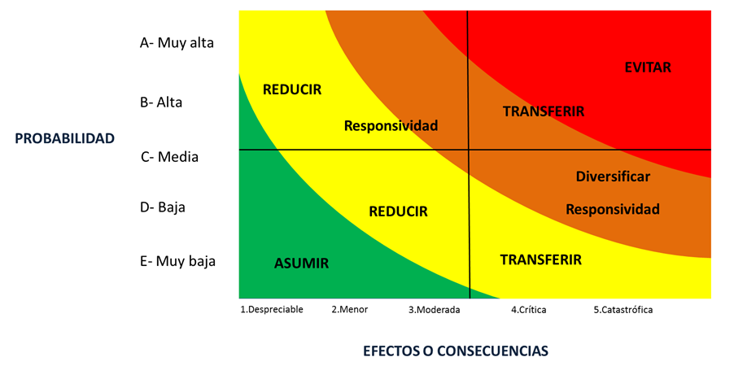 EL PARTICIPANTE DEFINE ESTRATEGIAS ADECUADAS PARA TRATAR LOS RIESGOS CONFORME A LOS NIVELES DE RIESGO Y LAS PRIORIDADES ESTABLECIDAS EN LA ETAPA ANTERIOR. | ¡Excelente! Usted ha definido estrategias de respuesta adecuadas para el tratamiento de los principales riesgos identificados en su cadena de suministro. Felicitaciones. | EL PARTICIPANTE DEFINE ESTRATEGIAS INADECUADAS PARA TRATAR LOS RIESGOS O SIN JUSTIFICACIÓN. | ¡Muy bien! Recuerde que en la definición de las estrategias para el tratamiento de los riesgos en la cadena de suministro, tambien se deben considerar otros criterios como: • Costo y dificultad de implementar la respuesta vs. cobertura frente a consecuencias del riesgo. • Tolerancia o aversión al riesgo. | EL PARTICIPANTE NO DEFINE ESTRATEGIAS ADECUADAS PARA TRATAR LOS RIESGOS | Recuerde que el tratamiento tiene como propósito definir la manera más apropiada de encarar los riesgos de la cadena de suministro. Tenga en cuenta los niveles de riesgo identificados y otros criterios como: • Costo y dificultad de implementar la respuesta vs. cobertura frente a consecuencias del riesgo. • Tolerancia o aversión al riesgo.

